修改明细
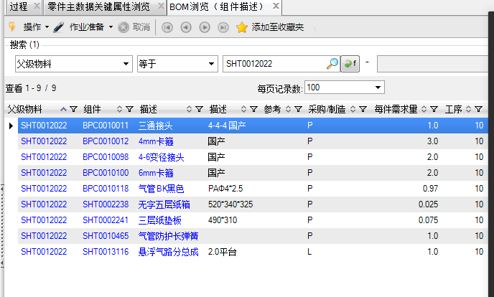

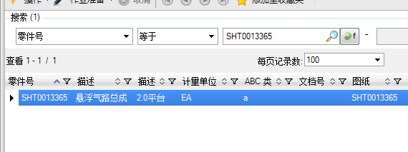

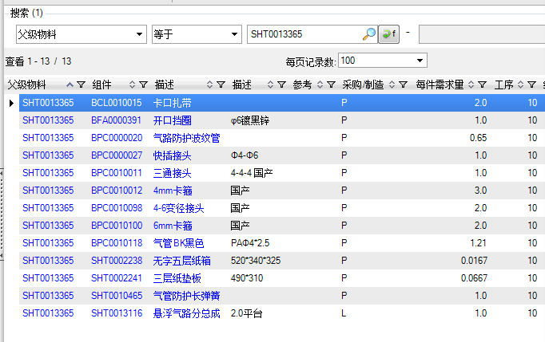

将悬浮气路分总成取消，下级物料放到SHT0012022和SHT0013365里面。生效日期是2022.02.01

